TestData
#NAME?
Skenario Pengujian

Nama Modul yg ditest | ID Test Case | Nama Case | Data input | Hasil yang diharapkan | Actual Program | Hasil Pengujian 1 | Hasil Pengujian 2
Prosedur ReadDate | TC01 | Menginputkan data date di luar yang di izinkan | Tanggal : 1 Bulan : 1 Tahun : 11 | Memunculkan pesan peringatan dan meminta ulang input |  | Fail
 | TC02 | menginputkan data date sesuai ketentuan | Tanggal : 11 Bulan : 3 Tahun : 2006 | data date disimpan dan lanjut ke program berikutnya |  | pass
 | TC03 | menginputkan selain angka | Tanggal : ww Bulan : 3 Tahun : 2006 | Memunculkan pesan peringatan dan meminta ulang input |  | pass
Fungsi isValid | TC04 | memasukan data date sesuai ketentuan | Tanggal : 11 Bulan : 3 Tahun : 2006 | IsValid mereturn nilai True |  | Pass
 | TC05 | Memasukan data date di luar ketentuan | Tanggal : 11 Bulan : 13 Tahun : 2006 | IsValid mereturn nilai False |  | Pass
Prosedur PrintObj | TC06 | Memangil Procedure untuk menampilkan nilai date dengan format dd/mm/yy | Date D yang memiliki nilai --> Tanggal : 11 Bulan : 3 Tahun : 2006 | procedure menampilkan --> 11/3/1006 | 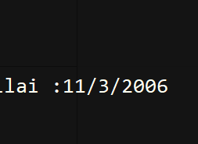 | Pass
Fungsi isKabisat | TC07 | data date yang di pasing memiliki nilai tahun yang habis di bagi 400 | Date D yang memiliki nilai --> Tanggal : 11 Bulan : 3 Tahun : 2000 | fungsi mereturn nilai True / 1 | 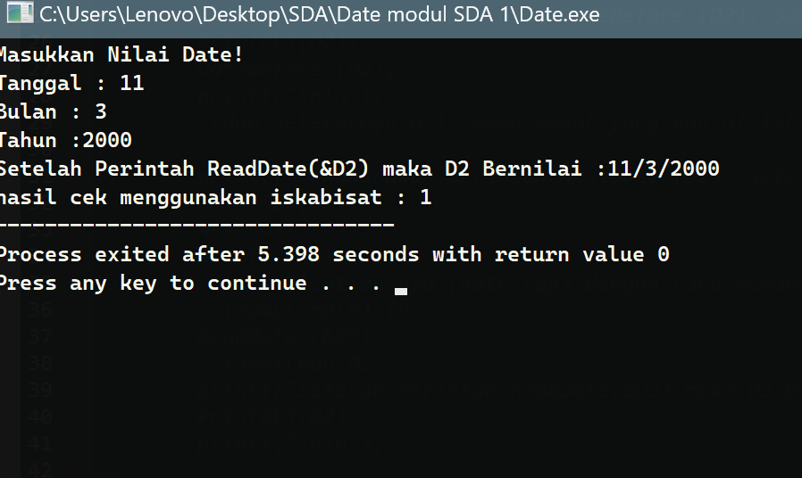 | Pass
 | TC08 | data date yang di pasing memiliki nilai tahun tidak habis di bagi 4 | Date D yang memiliki nilai --> Tanggal : 11 Bulan : 3 Tahun : 2006 | fungsi mereturn nilai False /0 | 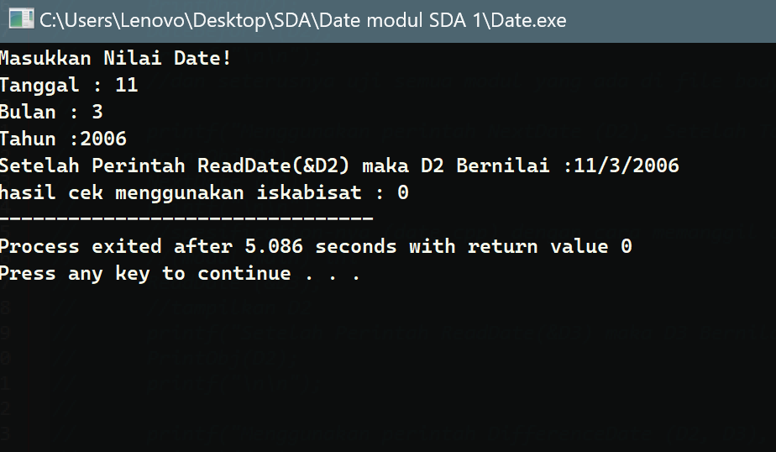 | Pass
 | TC09 | data date yang di pasing memiliki nilai tahun yang habis di bagi 4 dan 100 namun tidak habis di bagi 400 | Date D yang memiliki nilai --> Tanggal : 11 Bulan : 3 Tahun : 1900 | fungsi mereturn nilai False /0 | 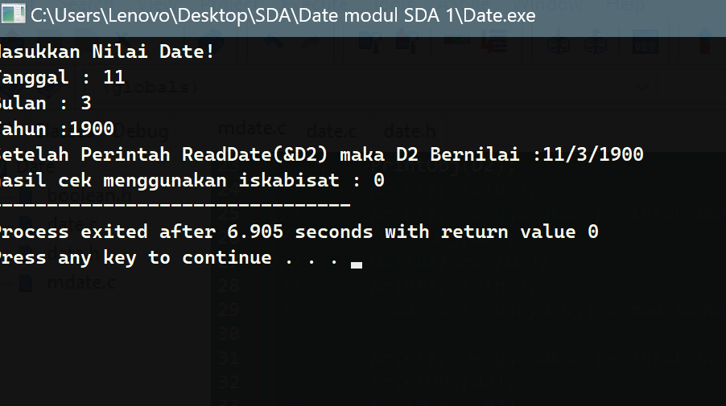 | Pass
 | TC10 | data date yang di pasing memiliki nilai tahun habis di bagi 4 dan tidak habis dibagi 100 | Date D yang memiliki nilai --> Tanggal : 11 Bulan : 3 Tahun : 2004 | fungsi mereturn nilai True /1 | 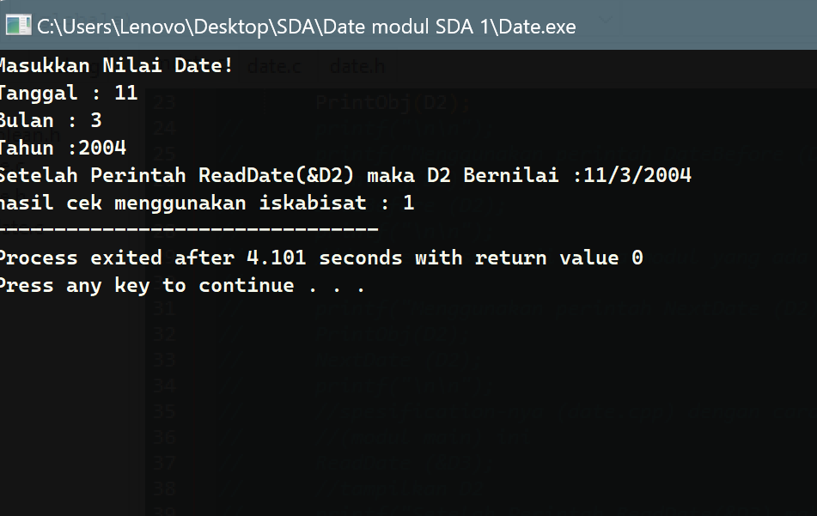 | Pass
GetTgl | TC11 | mengambil nilai tanggal dari varibel dengan tipe data date yang diparsing | Date D yang memiliki nilai --> Tanggal : 11 Bulan : 3 Tahun : 2006 | Fungsi mereturn nilai tanggal 11 |  | Pass
GetBln | TC12 | mengambil nilai Bulan dari varibel dengan tipe data date yang diparsing | Date D yang memiliki nilai --> Tanggal : 11 Bulan : 3 Tahun : 2006 | Fungsi mereturn nilai Bulan 3 |  | Pass
GetThn | TC13 | mengambil nilai tahun dari varibel dengan tipe data date yang diparsing | Date D yang memiliki nilai --> Tanggal : 11 Bulan : 3 Tahun : 2006 | Fungsi mereturn nilai Tahun 2006 |  | Pass
SetTgl | TC14 | Menyimpan nilai dari parsing variabel tipe data integer ke variabel bertipe date pada bagian tanggal | parameter pertama : 14 dan parameter kedua di parsing by address suatu variabel bertipe date | Tanggal berhasi di set menjadi 14 | 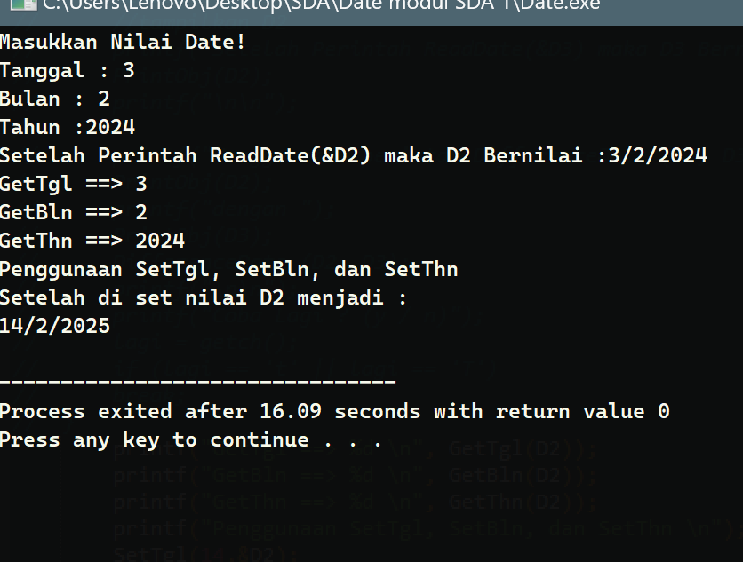 | Pass
SetBln | TC15 | Menyimpan nilai dari parsing variabel tipe data integer ke variabel bertipe date pada bagian Bulan | parameter pertama : 2 dan parameter kedua di parsing by address suatu variabel bertipe date | Bulan berhasi di set menjadi 2 |  | Pass
SetThn | TC16 | Menyimpan nilai dari parsing variabel tipe data integer ke variabel bertipe date pada bagian tahun | parameter pertama : 2025 dan parameter kedua di parsing by address suatu variabel bertipe date | Tahun berhasi di set menjadi 2025 |  | Pass
Fungsi getEndDate | TC17 | Fungsi dipanggil untuk bulan yang berakhir di tanggal 31 | Date D yang memiliki nilai --> Tanggal : 11 Bulan : 3 Tahun : 2006 | Fungsi meretun nilai 31 | 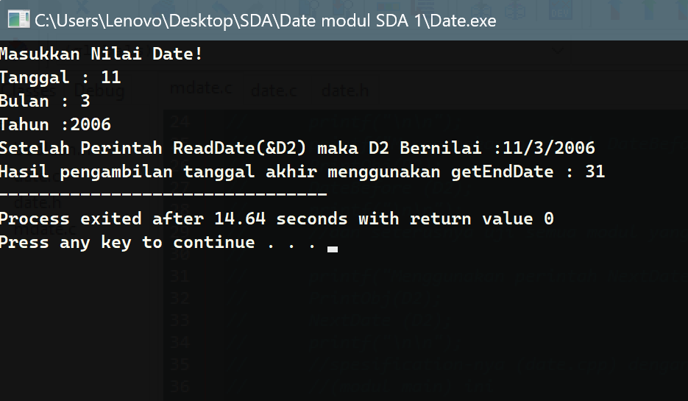 | Pass
 | TC18 | Fungsi dipanggil untuk bulan yang berakhir di tanggal 30 | Date D yang memiliki nilai --> Tanggal : 11 Bulan : 4 Tahun : 2006 | Fungsi meretun nilai 30 | 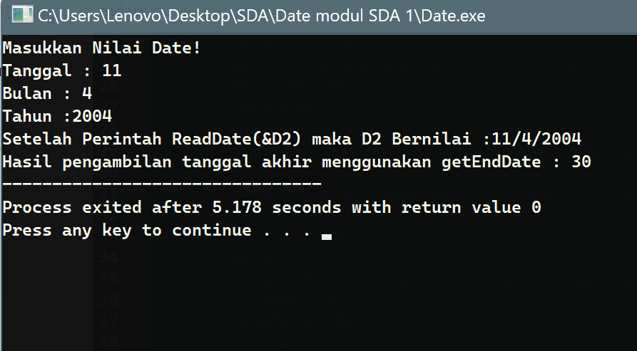 | Pass
 | TC19 | Fungsi dipanggil untuk bulan februari tahun kabisat | Date D yang memiliki nilai --> Tanggal : 11 Bulan : 2 Tahun : 2004 | Fungsi meretun nilai 29 | 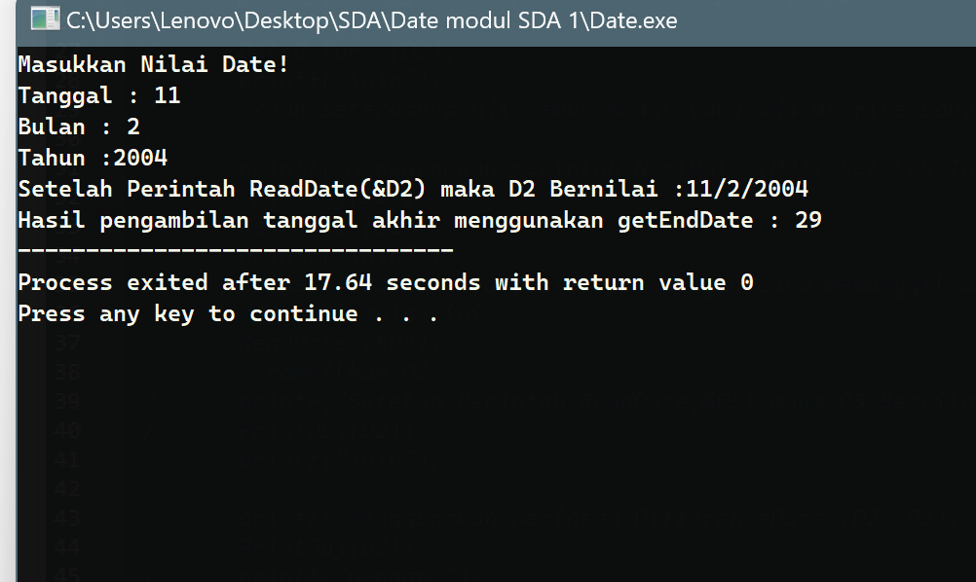 | Pass
 | TC20 | Fungsi dipanggil untuk bulan februari bukan tahun kabisat | Date D yang memiliki nilai --> Tanggal : 11 Bulan : 2 Tahun : 2006 | Fungsi meretun nilai 28 | 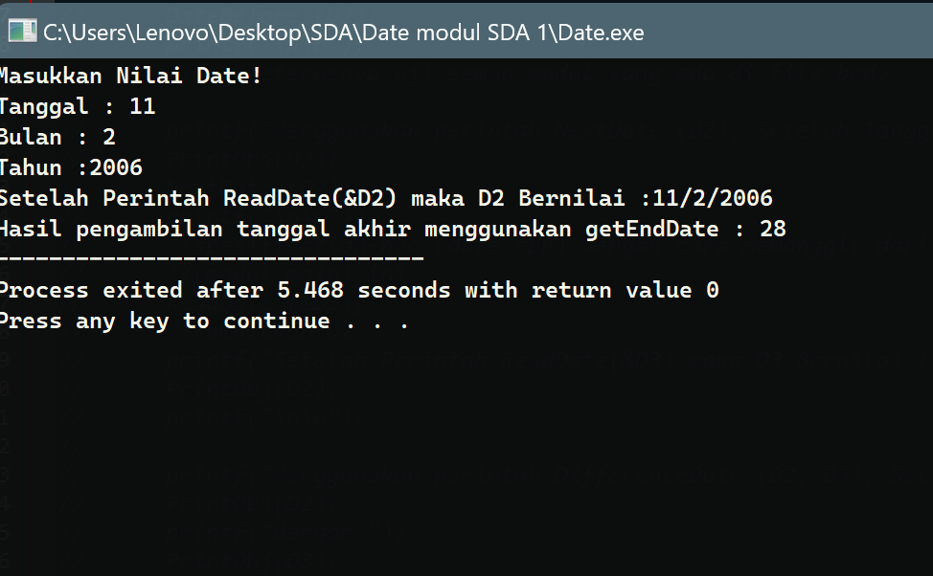 | Pass
Prosedur DateBefore | TC21 | cek date before dari tanggal 1 bulan januari | Date D yang memiliki nilai --> Tanggal : 1 Bulan : 1 Tahun : 2006 | Prosedur akan menampilkan hari sebelumnya yaitu : 31/12/2005 | 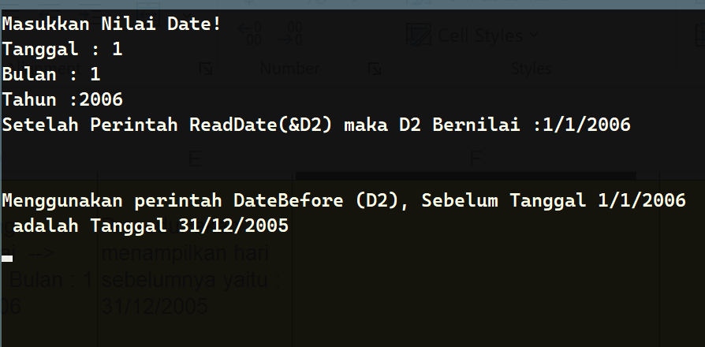 | Pass
 | TC22 | cek date before dari tanggal 1 bulan februari | Date D yang memiliki nilai --> Tanggal : 1 Bulan : 2 Tahun : 2006 | Prosedur akan menampilkan hari sebelumnya yaitu : 31/1/2006 |  | Pass
 | TC23 | cek date before dari tanggal 1 bulan maret | Date D yang memiliki nilai --> Tanggal : 1 Bulan : 3 Tahun : 2006 | Prosedur akan menampilkan hari sebelumnya yaitu : 28/2/2006 |  | Pass
 | TC24 | cek date before dari tanggal 1 bulan april | Date D yang memiliki nilai --> Tanggal : 1 Bulan : 4 Tahun : 2006 | Prosedur akan menampilkan hari sebelumnya yaitu : 31/3/2006 |  | Pass
 | TC25 | cek date before dari tanggal 1 bulan mei | Date D yang memiliki nilai --> Tanggal : 1 Bulan : 5 Tahun : 2006 | Prosedur akan menampilkan hari sebelumnya yaitu : 30/4/2006 |  | Pass
 | TC26 | cek date before dari tanggal 1 bulan juni | Date D yang memiliki nilai --> Tanggal : 1 Bulan : 6 Tahun : 2006 | Prosedur akan menampilkan hari sebelumnya yaitu : 31/5/2006 |  | Pass
 | TC27 | cek date before dari tanggal 1 bulan juli | Date D yang memiliki nilai --> Tanggal : 1 Bulan : 7 Tahun : 2006 | Prosedur akan menampilkan hari sebelumnya yaitu : 30/6/2006 |  | Pass
 | TC28 | cek date before dari tanggal 1 bulan agustus | Date D yang memiliki nilai --> Tanggal : 1 Bulan : 8 Tahun : 2006 | Prosedur akan menampilkan hari sebelumnya yaitu : 31/7/2006 |  | Pass
 | TC29 | cek date before dari tanggal 1 bulan september | Date D yang memiliki nilai --> Tanggal : 1 Bulan : 9 Tahun : 2006 | Prosedur akan menampilkan hari sebelumnya yaitu : 31/8/2006 |  | Pass
 | TC30 | cek date before dari tanggal 1 bulan oktober | Date D yang memiliki nilai --> Tanggal : 1 Bulan : 10 Tahun : 2006 | Prosedur akan menampilkan hari sebelumnya yaitu : 30/9/2006 |  | Pass
 | TC31 | cek date before dari tanggal 1 bulan november | Date D yang memiliki nilai --> Tanggal : 1 Bulan : 11 Tahun : 2006 | Prosedur akan menampilkan hari sebelumnya yaitu : 31/10/2006 |  | Pass
 | TC32 | cek date before dari tanggal 1 bulan desember | Date D yang memiliki nilai --> Tanggal : 1 Bulan : 12 Tahun : 2006 | Prosedur akan menampilkan hari sebelumnya yaitu : 30/11/2006 |  | Pass
 | TC33 | cek date before selain tanggal 1 | Date D yang memiliki nilai --> Tanggal : 13 Bulan : 4 Tahun : 2007 | Prosedur akan menampilkan hari sebelumnya yaitu : 12/4/2007 |  | Pass
Prosedur NextDate | TC34 | cek nextdate dari tanggal terakhir bulan januari | Date D yang memiliki nilai --> Tanggal : 31 Bulan : 1 Tahun : 2006 | Prosedur akan menampilkan hari setelahnya yaitu : 1/2/2006 |  | Pass
 | TC35 | cek nextdate dari tanggal terakhir bulan februari | Date D yang memiliki nilai --> Tanggal : 28 Bulan : 2 Tahun : 2006 | Prosedur akan menampilkan hari setelahnya yaitu : 1/3/2006 |  | Pass
 | TC36 | cek nextdate dari tanggal terakhir bulan maret | Date D yang memiliki nilai --> Tanggal : 31 Bulan : 3 Tahun : 2006 | Prosedur akan menampilkan hari setelahnya yaitu : 1/4/2006 |  | Pass
 | TC37 | cek nextdate dari tanggal terakhir bulan april | Date D yang memiliki nilai --> Tanggal : 30 Bulan : 4 Tahun : 2006 | Prosedur akan menampilkan hari setelahnya yaitu : 1/5/2006 |  | Pass
 | TC38 | cek nextdate dari tanggal terakhir bulan mei | Date D yang memiliki nilai --> Tanggal : 31 Bulan : 5 Tahun : 2006 | Prosedur akan menampilkan hari setelahnya yaitu : 1/6/2006 |  | Pass
 | TC39 | cek nextdate dari tanggal terakhir bulan juni | Date D yang memiliki nilai --> Tanggal : 30 Bulan : 6 Tahun : 2006 | Prosedur akan menampilkan hari setelahnya yaitu : 1/7/2006 |  | Pass
 | TC40 | cek nextdate dari tanggal terakhir bulan juli | Date D yang memiliki nilai --> Tanggal : 31 Bulan : 7 Tahun : 2006 | Prosedur akan menampilkan hari setelahnya yaitu : 1/8/2006 |  | Pass
 | TC41 | cek nextdate dari tanggal terakhir bulan agustus | Date D yang memiliki nilai --> Tanggal : 31 Bulan : 8 Tahun : 2006 | Prosedur akan menampilkan hari setelahnya yaitu : 1/9/2006 |  | Pass
 | TC42 | cek nextdate dari tanggal terakhir bulan september | Date D yang memiliki nilai --> Tanggal : 30 Bulan : 9 Tahun : 2006 | Prosedur akan menampilkan hari setelahnya yaitu : 1/10/2006 |  | Pass
 | TC43 | cek nextdate dari tanggal terakhir bulan oktober | Date D yang memiliki nilai --> Tanggal : 31 Bulan : 10 Tahun : 2006 | Prosedur akan menampilkan hari setelahnya yaitu : 1/11/2006 |  | Pass
 | TC44 | cek nextdate dari tanggal terakhir bulan november | Date D yang memiliki nilai --> Tanggal : 30 Bulan : 11 Tahun : 2006 | Prosedur akan menampilkan hari setelahnya yaitu : 1/12/2006 |  | Pass
 | TC45 | cek nextdate dari tanggal terakhir bulan Desember | Date D yang memiliki nilai --> Tanggal : 31 Bulan : 12 Tahun : 2006 | Prosedur akan menampilkan hari setelahnya yaitu : 1/1/2007 |  | Pass
 | TC46 | cek next date selain tanggal terakhir suatu bulan | Date D yang memiliki nilai --> Tanggal : 13 Bulan : 4 Tahun : 2007 | Prosedur akan menampilkan hari setelahnya yaitu : 14/4/2007 |  | Pass
Prosedur DifferenceDate | TC47 | Menghitung seisih tanggal yang hanya berbeda tanggal | Parameter 1 : Date D yang memiliki nilai --> Tanggal : 13 Bulan : 4 Tahun : 2007 /////// dan /////// Parameter 2 : Date D yang memiliki nilai --> Tanggal : 19 Bulan : 4 Tahun : 2007 | Prosedure akan menampilkan selisih hari yaitu : | 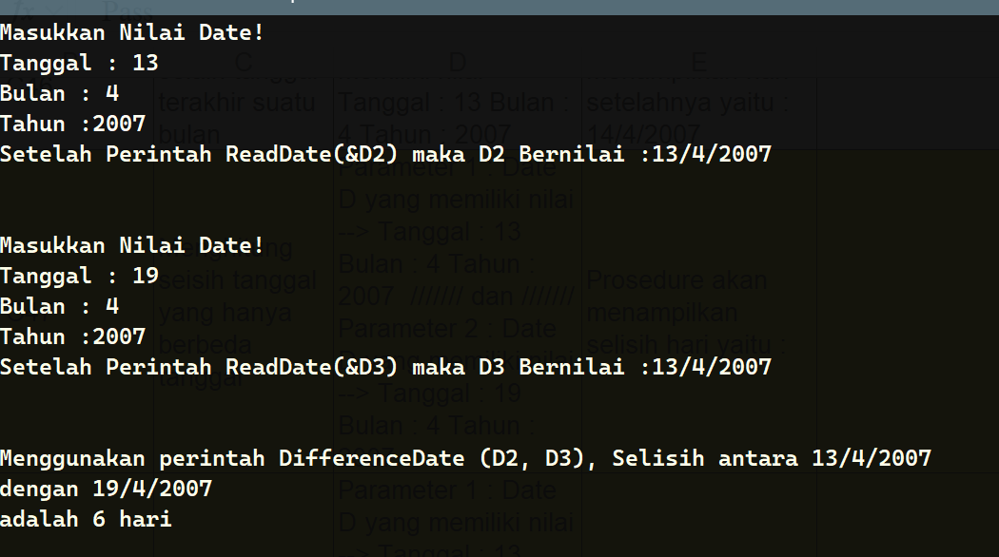 | Pass
 | TC48 | menghitung selisih tanggal yang berbeda tanggal dan bulan | Parameter 1 : Date D yang memiliki nilai --> Tanggal : 13 Bulan : 4 Tahun : 2007 /////// dan /////// Parameter 2 : Date D yang memiliki nilai --> Tanggal : 19 Bulan : 5 Tahun : 2007 | Prosedure akan menampilkan selisih hari yaitu : | 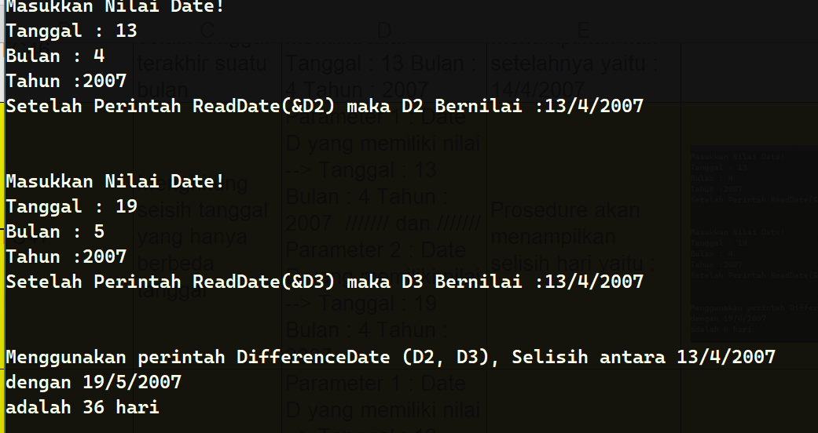 | Pass
 | TC49 | menghitung selisih tanggal yang berbeda tanggal, bulan, dan tahun | Parameter 1 : Date D yang memiliki nilai --> Tanggal : 13 Bulan : 4 Tahun : 2007 /////// dan /////// Parameter 2 : Date D yang memiliki nilai --> Tanggal : 19 Bulan : 5 Tahun : 2009 | Prosedure akan menampilkan selisih hari yaitu : | 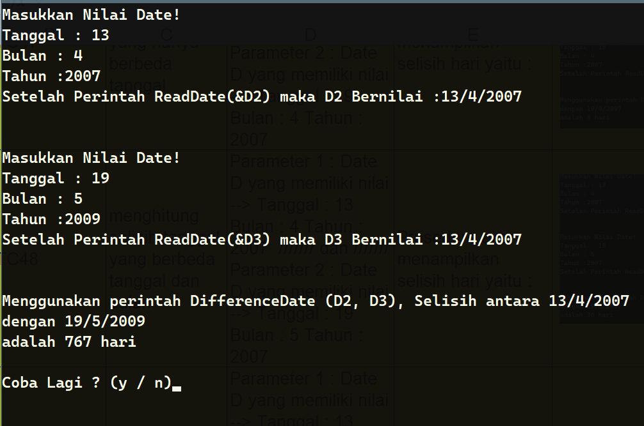 | Pass

